Ex-4-1
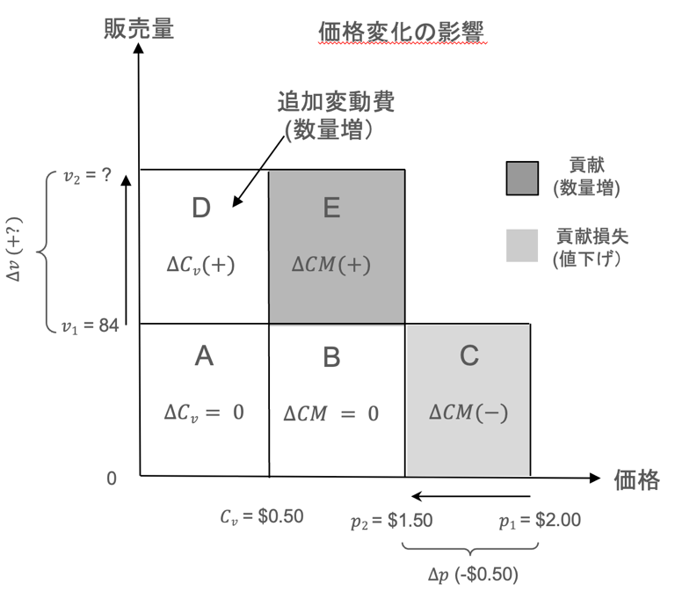
価格変更前 |  | 価格変更後 |  | 偏差 |  | RELATIVE CHANGES
1杯あたりの価格 | $2.00 | 1杯あたりの価格 | $1.50 | 1杯あたりの価格 | -$0.50 | Price/cup | -25%
1日の販売数 (杯) | 84 | 1日の販売数 (杯) | 126 | 1日の販売数 (杯) | 42 | Daily sales (cups) | 50%
収益 | $168.00 | 収益 | $189.00 | 収益 | $21.00 | Revenues | 12.50%
1杯あたりの変動費 | $0.50 | 1杯あたりの変動費 | $0.50 | 1杯あたりの変動費 | $0.00 | Variable costs (per unit) | $0.00
変動費 | $42.00 | 変動費 | $63.00 | 変動費 | $21.00 | Variable costs | 50%
利益 | $126.00 | 利益 | $126.00 | 利益 | $0.00 | Contribution | 0%
固定費 | $20.00 | 固定費 | $20.00 | 固定費 | $0.00 | Fixed costs | 0%
利益 | $106.00 | 利益 | $106.00 | 利益 | $0.00 | Profit | 0%

図の各領域
領域A | $42.00
領域B | $84.00
領域C | -$42.00
領域D | $21.00
領域E | $42.00

Ex-4-2
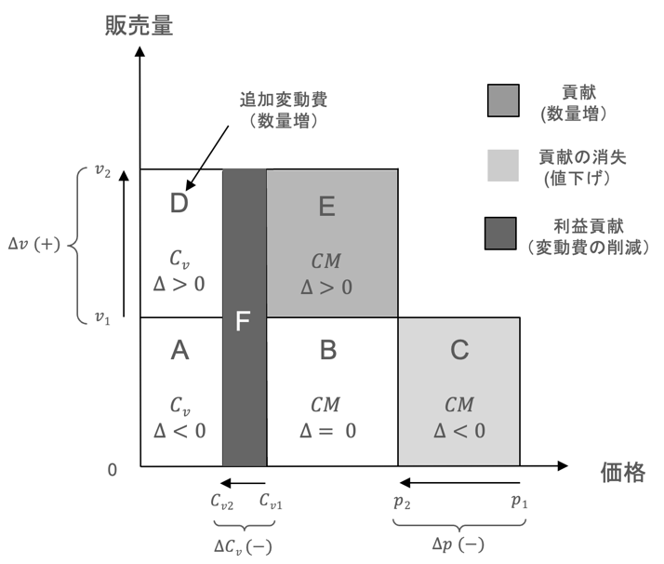
価格変更前 |  | 価格変更後 |  | 偏差 |  | RELATIVE CHANGES
1杯あたりの価格 | $2.00 | 1杯あたりの価格 | $1.50 | 1杯あたりの価格 | -$0.50 | Price/cup | -25.0%
1日の販売数 (杯) | 84 | 1日の販売数 (杯) | 115 | 1日の販売数 (杯) | 31 | Daily sales (cups) | 36.4%
収益 | $168.00 | 収益 | $171.82 | 収益 | $3.82 | Revenues | 2.3%
1杯あたりの変動費 | $0.50 | 1杯あたりの変動費 | $0.40 | 1杯あたりの変動費 | -$0.10 | Variable costs (per unit) | -20.0%
変動費 | $42.00 | 変動費 | $45.82 | 変動費 | $3.82 | Variable costs | 9.1%
1杯当たりの利益 | $1.50 | 1杯当たりの利益 | $1.10 | 1杯当たりの利益 |  | Contribution (per unit)
利益 | $126.00 | 利益 | $126.00 | 利益 | $0.00 | Contribution | 0.0%
固定費 | $20.00 | 固定費 | $20.00 | 固定費 | $0.00 | Fixed costs | 0.0%
利益 | $106.00 | 利益 | $106.00 | 利益 | $0.00 | Profit | 0.0%

図の各領域 |  | BESC | 36.36%
領域A | $33.60
領域B | $84.00
領域C | -$42.00
領域D | $12.22
領域E | $30.55
領域F | $11.45
確認 | $0.00

Ex-4-4
価格変更前 |  | 価格の変化 | 価格 | 損益分岐点売上高の変化 | 損益分岐点販売数の変化 | 損益分岐点販売数 | 増分固定費 | 増分固定費のある場合の損益分岐点 | 増分固定費のある場合の損益分岐点販売数
1杯あたりの価格 | $2.00 |  |  |  |  |  | 0 | 0.0 % | 84
1日の販売数 (杯) | 84 | 40% | 2.80 | -34.8% | -29 | 55 | 0 | -34.8 % | 55
収益 | $168.00 | 30% | 2.60 | -28.6% | -24 | 60 | 0 | -28.6 % | 60
1杯あたりの変動費 | $0.50 | 20% | 2.40 | -21.1% | -18 | 66 | 0 | -21.1 % | 66
変動費 | $42.00 | 10% | 2.20 | -11.8% | -10 | 74 | 0 | -11.8 % | 74
1杯当たりの利益 | $1.50 | 0% | 2.00 | 0.0% | 0 | 84 | 0 | 0.0 % | 84
利益 | $126.00 | -10% | 1.80 | 15.4% | 13 | 97 | 20 | 33.7 % | 112
固定費 | $20.00 | -20% | 1.60 | 36.4% | 31 | 115 | 40 | 79.7 % | 151
利益 | $106.00 | -30% | 1.40 | 66.7% | 56 | 140 | 60 | 146.0 % | 207
 |  | -40% | 1.20 | 114.3% | 96 | 180 | 80 | 250.3 % | 294
 |  | -50% | 1.00 | 200.0% | 168 | 252 | 100 | 438.1 % | 452

2.80 | 55
2.60 | 60
2.40 | 66
2.20 | 74
2.00 | 84
1.80 | 97
1.60 | 115
1.40 | 140
1.20 | 180
1.00 | 252

 | 損益分岐点販売数に固定費を追加 | 損益分岐点販売数
 | 84
2.80 | 55 | 55
2.60 | 60 | 60
2.40 | 66 | 66
2.20 | 74 | 74
2.00 | 84 | 84
1.80 | 112 | 97
1.60 | 151 | 115
1.40 | 207 | 140
1.20 | 294 | 180
1.00 | 452 | 252

2.80 | 55
2.60 | 60
2.40 | 66
2.20 | 74
2.00 | 84
1.80 | 97
1.60 | 115
1.40 | 140
1.20 | 180
1.00 | 252

